Oppgave 5
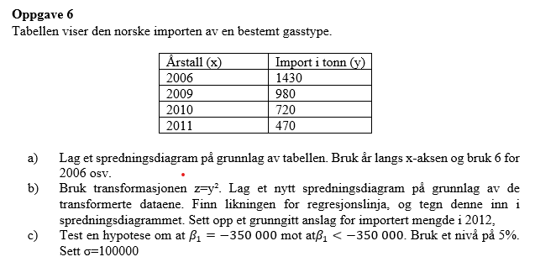
a)
Antall år etter 2000 (x) | Import i tonn (y)
6 | 1430
9 | 980
10 | 720
11 | 470

Norsk import av en gastype

Norsk import av en gastype
$\hat{Y}=4 000 000 −369 607x$
$x=12 svarer året 2012. Vi får estimert importert mengde i 2012:$
$\hat{Y}\left(12\right)=4 000 000 −369 607∙12=$-435284
Det betyr at det er slutt på import av denne gastypen før 2012.
b)
Antall år etter 2000 (x) | Import i tonn (z)
6 | 2044900 | 9
9 | 960400 | 0
10 | 518400 | 1 |  | -435284
11 | 220900 | 4
 | SUM: | 14

$$H_{0}: β_{1}=−350 000 \text{mot} H_{1}: β_{1}<−350 000$$
$$Testobservator Z=\frac{\hat{β_{1}}−β_{1}^{0}}{σ}\sqrt{{\sum{(x−\overline{x})}}^{2}}≈−0,73$$
$$−z_{0,05}≈−1,64$$
$$Z≻{−z}_{0,05}. Vi Har ikke grunnlag til å påstå H_{1}. Vi beholder H_{0}.$$
c)

 |  |  | -0.73362676382
 |  |  | -1.644853627

